问题清单
序号 | 时间 | 模块 | 描述 | 负责人 | 状态 | 计划完成时间 | 备注
1 | 20191227 | 工单查询 | 1、ERP视图增加“车间”字段：FDEPT(CHAR，10) 2、工单查询，增加“车间”字段。 | 李英本
2 | 20191227 | 裁剪计划 | 1、计划数量没有做限制。输入很高时，仍然可以保存。 | 李英本
3 | 20191227 | 裁剪计划 | 1、拆分时，第一行计划数量保存为工单数量。后面的行计划数量都为0.如果计划数量为0，提示错误。 | 李英本
4 | 20191227 | 裁剪计划 | 1、计划数量除以装箱数量，如果不为整数，则提示“计划数量要整箱”。 | 李英本
5 | 20191227 | 裁剪计划 | 1、增加“组别”查询条件。 | 李英本
6 | 20191227 | 裁剪计划 | 1、裁剪计划导成EXCEL. | 李英本
7 | 20191227 | 裁剪表 | 1、裁剪计划增加一栏：需求日期 2、PDA出货日期变更为需求日期，以需求日期排序，根据需求日期正序排序。越早的排在前面。 | 李英本、李帅
8 | 20191227 | 裁剪表 | 1、没有裁剪数据，点击“提交”时，要提示“没有裁剪数据”。 | 李帅
9 | 20191227 | 扫码页 | 1、《布料明细》增加”是否控制布匹“字段（ Bit 1,0）。 2、扫码页判断，如果BIT是0，则不控制”布匹号不一致“。 | 李英本、李帅
10 | 20191227 | 扫码页 | 点击”保存“，显示成功，实际没有保存。 | 李英本
11 | 20191227 | 计划页面 | 当输入的计划数量大于订单数量时，不允许保存并报错：计划数量大于订单数量，请修正输入的数据。 错误的数据行红色显示
12 | 20191227 | 计划界面 | 当输入的换片数量大于理论换片数量（订单数量*换片率）时，弹出提示用户：换片数量大于理论换片数量，是否正确，如果 “是”保存。 如果“否”不保存，让用户修改
13 | 20191227 | 计划界面 | 当同一工单同一产品同一“主/辅/补”时，计划数量之和大于订单数量：不允许保存并需要提示：计划数量大于订单主梁，请修正输入的的数量，错误行红色显示
14 | 20191227 | 计划界面 | 当点击手工关闭时，订单状态没有变更为完成状态
15 | 20191227 | 计划界面 | 更新未完成计划，当未完成裁剪计划中的订单数量和完成日期发生改变，需要更新到计划中，但是如果新的订单数量小于已经裁剪数量之和，则该行不进行更新，并红色显示提醒用户。功能目前还没实现
16 | 2020-01-07 | 计划界面 | 是否可以将剩余订单数量自动获取到计划数量，但是克隆的时候新的一行记录初始为0
17 | 2020-01-07 | 计划界面 | 换片数量不需要强制限制 换片数量<=订单数量*换片率
18 | 2020-01-07 | PDA扫码界面 | 当剩余理论长度为0时，但是实际还有剩余布料时，理论长度更新为“”，当进行再次保存提示“未选择条目或未输入理论长度”。
19 | 2020-01-07 | PDA扫码界面 | 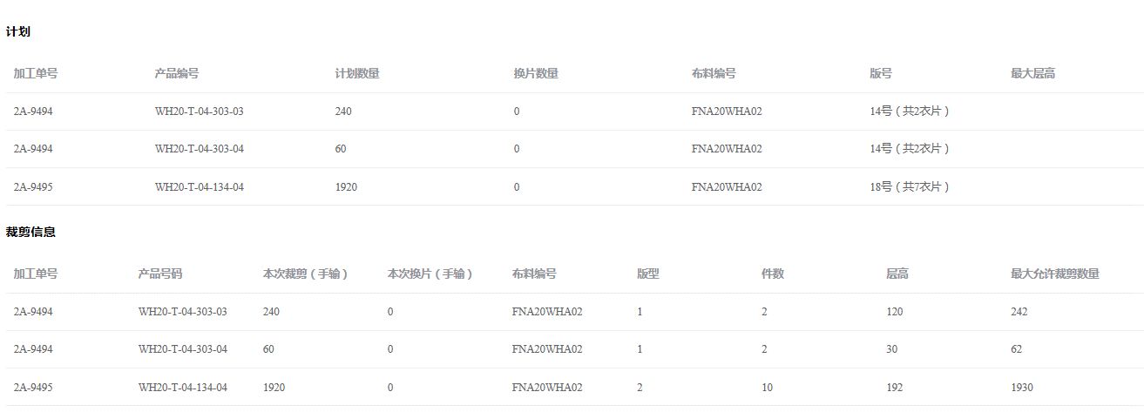 第一次输入拉布次数为20 长度为40 ： 理论结果应该为拉布件数：版型1 ： 200件，版型2 :1000件。剩余理论长度为0 但是PDA提示：裁剪数量超过最大运行裁剪数量。
20 | 2020-01-07 | PDA扫码界面 | 在输入拉布次数后，版型1的拉布件数已经大于最大可以运行拉布数量了，但是并没有提示裁剪件数大于最大允许裁剪件数
21 | 2020-01-07 | PDA扫码界面 | 当提示布料是否用完时 ：理论长度剩余未110，点击是：并没有提示”理论长度差异大，是否确认“？
22 | 2020-01-07 | PDA扫码界面 | 当存在布头时，扫描其中一个二维码时并未将该批次对应的所有布头信息获取出来，只获取了对应这个布头
23 | 2020-01-07 | PDA扫码界面 | 当扫描的二维码对应的布头之前已经选择布料用完，但是系统却还是可以获取对应的布料信息。

